缺陷报告
项目名称： | 资产管理系统
任务名称： | 资产管理系统
任务编号 | 缺陷编号 | 用例编号 | 缺陷名称 | 缺陷描述 | 严重程序 | 优先级 | 问题类型 | 前置条件 | 环境配置 | 操作步骤 | 输入数据 | 预期结果 | 实际结果 | 其他说明 | 提交人员 | 提交时间 | 附件
 | TB00001 | TC00059 | 管理密码-手动添加密码，无相关添加按钮 | 在密码管理界面，无添加密码的按钮 | 严重 | 高 | 功能性 | 1、环境已部署成功 2、Chromium已打开 | 1、硬件型号：RISC-V 64 2、硬件配置信息:(QEMU虚拟机) CPU核数：2 内存：4G 硬盘容量：90G 3、版本镜像：openEuler 22.03-V13 RISC-V | 1.点击右上角 更多 按钮，点击设置 2.在左侧栏目中选择，点击 自动填充 按钮 3.点击 密码 4.点击 添加，输入网址，用户，密码 |  | 可以手动添加密码 | 无手动添加密码按钮 |  |  |  | 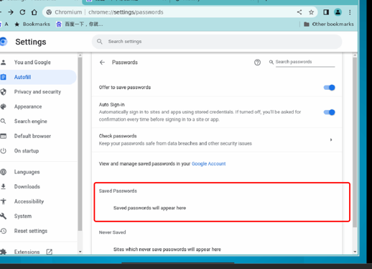
 | TB00002 | TC00066 | 删除特定 Cookie，无删除提示 | 在删除特定cookie时，直接进行了删除未进行任何提示 | 一般 | 高 | 功能性 | 1、环境已部署成功 2、Chromium已打开 | 1、硬件型号：RISC-V 64 2、硬件配置信息:(QEMU虚拟机) CPU核数：2 内存：4G 硬盘容量：90G 3、版本镜像：openEuler 22.03-V13 RISC-V | 1.点击 右上角 更多 按钮，点击设置 2.点击 隐私与安全 按钮 3.点击 Cookie 及其他网站数据 4.点击 查看所有cookies和网站数据 5.点击需要删除cookie的网页 右侧 的 清除 按钮 6.点击弹窗中的确定清除 |  | 可以删除特定cookie，且存在提示 | 可以删除特定cookie，但是没有弹窗提示

